Cap7 leasing
Datos |  | Periodo | Cuota Leasing | Cuota Mantención | Total gastos | Ahorro impuesto | Flujo neto | Factor de actualización | Valor actual flujo
Inversión | $2,689,655 | 0 | $527,567 | $- | $527,567 | $- | $527,567 | 1.000 | $527,567
Pie | $- | 1 | $527,567 | $100,000 | $627,567 | $131,892 | $495,675 | 0.909 | $450,614
V. residual | $537,931 | 2 | $527,567 | $100,000 | $627,567 | $156,892 | $470,675 | 0.826 | $388,988
Mantención | $100,000 | 3 | $527,567 | $100,000 | $627,567 | $156,892 | $470,675 | 0.751 | $353,625
ilsg% | 6% | 4 | $527,567 | $100,000 | $627,567 | $156,892 | $470,675 | 0.683 | $321,478
Imp. Renta % | 25% | 5 | $- | $100,000 | $100,000 | $156,892 | -$56,892 | 0.621 | -$35,325
Nota: la cuota se calcula tipo payment PMT
La diferencia entre la suma y el valor neto del leasing son los fondos propios iniciales
n | 5 |  |  |  |  |  | $2,006,946 |  | $2,006,946
iccpp% | 10%

Cuota | $527,567
El flujo neto indica lo que sale de nuestro bolsillo, si es negativo implicaria un ingresos de caja
Suma VA | $2,006,946
VA neto Leasing | $2,006,946
Valor Neto es la suma de los flujos netos en valor actual junto con todos los gastos que uno haria en el periodo 0 como un pie, gastos de puesta en marcha, etc.

Al momento de discernir entre leasing o prestamo se escoge la opcion con menor valor actual para definir la alternativa menos riesgosa

El leasing son flujos anticipados!!! por eso se parte del 0, los arriendos se pagan por anticipado, a principio de mes para poder ocuparlo todo el mes:)

Cap7 prest. French
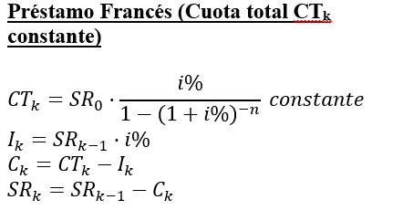
Datos |  | Periodo | Saldo residual | Cuota Total | Cuota de Capital | Cuota de Interés | Cuota Mantención | Depreciación | Total gastos | Ahorro impuesto | Flujo neto | Factor de actualización | Valor actual flujo
Inversión | $1,800 | 0 | $1,800 | $- | $- | $- | $- | $- | $- | $- | $- | $1.000 | $-
Pie | $- | 1 | $1,246 | $698 | $554 | $144 | $- | $- | $144 | $43 | $655 | $0.917 | $601
Préstamo | $1,800 | 2 | $647 | $698 | $599 | $100 | $- | $- | $100 | $30 | $669 | $0.842 | $563
V. residual | $- | 3 | $- | $698 | $647 | $52 | $- | $- | $52 | $16 | $683 | $0.772 | $527
Mantención | $-
i% | 8.0%
En leasing no hay depreciacion por que el equipo no es mio... en compras si se deprecia y se agrega al ahorro impositivo
El ahorro impositivo se considera como el mismo periodo i a diferencia del leasing que es desde el periodo anterior
Imp. Renta% | 30% |  |  |  |  |  |  |  |  | $76.78 | $1,691.23 |  | $1,691
la vida util no es lo mismo que el periodo del prestamo, ya que la vida util se usa para la depreciacion..
n | 3
Vida útil | 3
i% costo de capital | 9%

Cuota | $698 |  |  |  |  |  |  |  |  |  | $152.10
Depreciación | $-

Suma VA | $1,691
VA neto Préstamo | $1,691

Cap7 prest americano
Datos |  | Periodo | Saldo residual | Cuota Total | Cuota de Capital | Cuota de Interés | Cuota Mantención | Depreciación | Total gastos | Ahorro impuesto | Flujo neto | Factor de actualización | Valor actual flujo
Inversión | $180,000 | 0 | $180,000 |  |  |  | $- | $- | $- | $- | $- | 1.0000 | $-
Pie | $- | 1 | $180,000 | $5,400 |  | $5,400 | $- | $33,310 | $38,710 | $7,742 | $-2,342 | 0.9434 | -$2,209
Préstamo | $180,000 | 2 | $180,000 | $5,400 |  | $5,400 | $- | $33,310 | $38,710 | $7,742 | -$2,342 | 0.8900 | -$2,084
V. residual | $18,000 | 3 | $180,000 | $5,400 |  | $5,400 | $- | $33,310 | $38,710 | $7,742 | -$2,342 | 0.8396 | -$1,966
Mantención | $100,000 | 4 | $180,000 | $5,400 |  | $5,400 |  | $33,310 | $38,710 | $7,742 | -$2,342 | 0.7921 | -$1,855
i% | 3% | 5 | $- | $185,400 | $180,000 | $5,400 |  | $33,310 | $38,710 | $7,742 | $177,658 | 0.7473 | $132,756
Imp. Renta% | 20%
n | 5
Vida útil | 5
i% costo de capital | 6%

Cuota
Depreciación | $33,310

Suma VA | $124,641
VA neto Préstamo | $111,190

Nota: No olvidar extender las columnas para el calculo de estas en caso de que sean más de 3 períodos. También considerar decimales dependiendo el tipo de moneda.
En el prestamo americano se mantiene constante la tasa de interes

Cap 7 prest aleman
Datos |  | Periodo | Saldo residual | Cuota Total | Cuota de Capital | Cuota de Interés | Cuota Mantención | Depreciación | Total gastos | Ahorro impuesto | Flujo neto | Factor de actualización | Valor actual flujo
Inversión | $60,000 | 0 | $60,000 |  |  |  | $- | $- | $- | $- | $- | 1.0000 | $-
Pie | $- | 1 | $45,000 | $17,100 | $15,000 | $2,100 | $100,000 | $10,361 | $112,461 | $28,115 | $88,985 | 0.9091 | $80,895
Préstamo | $60,000 | 2 | $30,000 | $16,575 | $15,000 | $1,575 | $100,000 | $10,361 | $111,936 | $27,984 | $88,591 | 0.8264 | $73,216
V. residual | $12,000 | 3 | $15,000 | $16,050 | $15,000 | $1,050 | $100,000 | $10,361 | $111,411 | $27,853 | $88,197 | 0.7513 | $66,264
Mantención | $100,000 | 4 | $- | $15,525 | $15,000 | $525
i% | 4%
Imp. Renta% | 25%
n | 4
Vida útil | 5
i% costo de capital | 10%

Cuota | $16,335
Depreciación | $10,361

Suma VA | $220,375
VA neto Préstamo | $212,179

Nota: No olvidar extender las columnas para el calculo de estas en caso de que sean más de 5 períodos. También considerar decimales dependiendo el tipo de moneda.
Prestamo aleman La cuota de capital (amortización) es constante en todos los periodos y El interés se calcula sobre el saldo insoluto

Cap 9 VAN
La formula se llama VNA() en espanol en excel para calcular el valor actual de los flujos a una misma tasa aun que sean de montos distintos los flujos
VAN>0 -> la inversion se recupera
VAN <0 --> no se recupera la inversion se rechaza el proyecto
Proyecto A
tasa iccpp | Inversion inicial | Flujo 1 | Flujo 2 | Flujo 3 | Flujo 4 | Flujo 5
12% | $3,000 | $- | $- | $5,500 | $- | $-

Va flujos | $3,914.79
VAN | $914.79

Proyecto B
tasa iccpp | Inversion inicial | Flujo 1 | Flujo 2 | Flujo 3 | Flujo 4 | Flujo 5
12% | $3,000 | $1,600 | $1,600 | $1,600 | $-

Va flujos | $3,842.93
VAN | $842.93

Cap 9 TIR
El TIR o tasa interna de retorno es aquella tasa que hace que el VAN sea 0
Proyecto A
 | Inversion inicial | Flujo 1 | Flujo 2 | Flujo 3 | Flujo 4 | Flujo 5
 | -$150 | $83 | $45 | $35 | $- | $-
La formula en excel se llama TIR en espanol
Buscamos TIR mayor a la tasa de interes de costo de capital
TIR | 5.04%

Proyecto B
 | Inversion inicial | Flujo 1 | Flujo 2 | Flujo 3 | Flujo 4 | Flujo 5
 | -$3,000 | $1,600 | $1,600 | $1,600 | $- | $-

TIR | 27.76%

TIR mod MCM
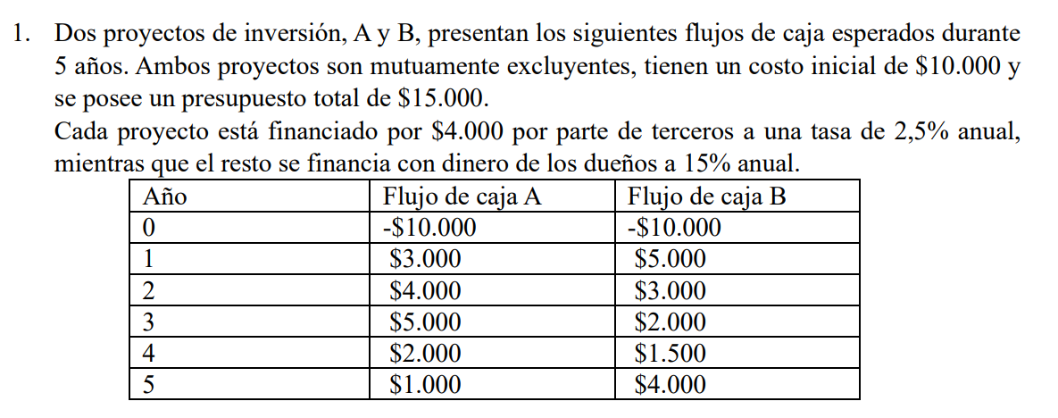
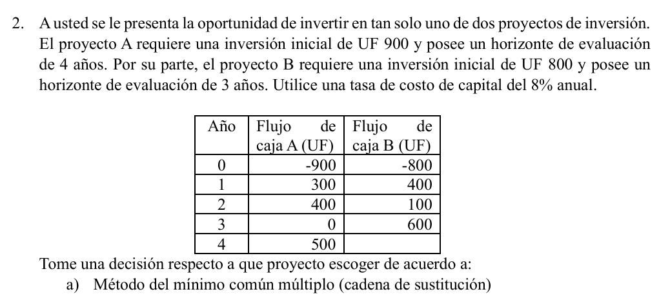

 | Año | Flujo A | Flujo B |  | DATOS:
 | 0 | -10000 | -10000 |  | Valor Inversión Inicial | 10000
 | 1 | 3000 | 5000 |  | Aporte por deuda | 4000
 | 2 | 4000 | 3000 |  | Aporte por dueños | 6000
 | 3 | 5000 | 2000 |  | Tasa deuda (Kd) | 2.50%
 | 4 | 2000 | 1500 |  | rendimiento dueños (Kp) | 15%
esto ocurre cuando queremos comparar dos proyectos que tienen horizontes de evaluacion distintos, se encuentra el minimo comun multiplo entre ambos horizontes y replicar los flujos hasta el minimo comun multiplo...
 | 5 | 1000 | 4000
 |  |  |  |  |  |  |  | Año | Flujo A (UF) | Flujo B (UF)
 |  |  |  |  |  |  |  | 0 | -900 | -800
 |  |  |  |  |  |  |  | 1 | 300 | 400
 |  |  |  |  |  |  |  | 2 | 400 | 100
 |  |  |  |  |  |  |  | 3 | 0 | 600
 |  |  |  |  |  |  |  | 4 | 500

Aporte Total = Aporte deuda + Aporte dueños |  |  | 10000 |  |  |  |  | Paso 1: Replicar cada proyecto hasta el Minimo Común Multiplo de los horizontes de evaluación de ambos proyectos

 | Iccpp% | 10% |  |  |  |  |  | MCM | 12

 |  |  |  |  |  |  |  | Proyecto A
 |  |  |  |  |  |  |  | 0 | 1 | 2 | 3 | 4 | 5 | 6 | 7 | 8 | 9 | 10 | 11 | 12
 |  |  |  |  |  |  |  | -900 | 300 | 400 | 0 | 500
 |  |  |  |  |  |  |  |  |  |  |  | -900 | 300 | 400 | 0 | 500
 |  |  |  |  |  |  |  |  |  |  |  |  |  |  |  | -900 | 300 | 400 | 0 | 500
 |  |  |  |  |  |  | TOTAL | -900 | 300 | 400 | 0 | -400 | 300 | 400 | 0 | -400 | 300 | 400 | 0 | 500
 | Año | Flujo de caja A | Saldo a recuperar A | Flujo de caja B | Saldo a recuperar B
Nos interesa encontrar el año donde el saldo a recuperar se vuelve mayor o igual que cero
 | 0 | -10000 | -10000 | -10000 | -10000
 | 1 | 3000 | -7000 | 5000 | -5000
 | 2 | 4000 | -3000 | 3000 | -2000
 | 3 | 5000 | 2000 | 2000 | 0
 | 4 | 2000 |  | 1500
 | 5 | 1000 |  | 4000 |  |  |  | Proyecto B
 |  |  |  |  |  |  |  | 0 | 1 | 2 | 3 | 4 | 5 | 6 | 7 | 8 | 9 | 10 | 11 | 12
 |  |  |  |  |  |  |  | -800 | 400 | 100 | 600
 |  |  |  |  |  |  |  |  |  |  | -800 | 400 | 100 | 600
 |  |  |  |  |  |  |  |  |  |  |  |  |  | -800 | 400 | 100 | 600
 |  |  |  |  |  |  |  |  |  |  |  |  |  |  |  |  | -800 | 400 | 100 | 600
 |  |  |  |  |  |  | TOTAL | -800 | 400 | 100 | -200 | 400 | 100 | -200 | 400 | 100 | -200 | 400 | 100 | 600
 | A | B
año previo | 2 | 2 |  |  |  |  |  | Paso 2: Calcular los flujos
saldo año previo | -3000 | -2000
flujo del año de recuperacion | 5000 | 2000
 |  |  |  |  |  |  |  | Año | Flujo A | Flujo B
Payback A | 2.60 | años | (2 años y 7 meses) |  |  |  |  | 0 | -900 | -800
Payback B | 3 | años |  |  |  |  |  | 1 | 300 | 400
 |  |  |  |  |  |  |  | 2 | 400 | 100
 |  |  |  |  |  |  |  | 3 | 0 | -200
 |  |  |  |  |  |  |  | 4 | -400 | 400
 |  |  |  |  |  |  |  | 5 | 300 | 100
 |  |  |  |  |  |  |  | 6 | 400 | -200
 |  |  |  |  |  |  |  | 7 | 0 | 400
 | Año | Flujo A | Flujo B |  | Otra opción: |  |  | 8 | -400 | 100
Cual es la tasa de rentabilidad interna del proyecto????
 | 0 | -10000 | -10000 |  |  |  |  | 9 | 300 | -200
 | 1 | 3000 | 5000 |  |  |  |  | 10 | 400 | 400
 | 2 | 4000 | 3000 |  |  |  |  | 11 | 0 | 100
 | 3 | 5000 | 2000 |  |  |  |  | 12 | 500 | 600
 | 4 | 2000 | 1500
 | 5 | 1000 | 4000
dos decimales es importante.. gana el mayor TIR
 |  |  |  |  |  |  |  | Paso 3: Calcular del VAN de cada Flujo
Por método de la cadena de sustitución, se recomienda realizar el proyecto B por sobre el A al poseer un VAN mayor de UF 387,18.
 | TIR | 17.64% | 18.65%
 |  |  |  |  |  |  |  | Tasa | 8%
 |  |  |  |  |  |  |  | VAN A | #REF! | UF
 |  |  |  |  |  |  |  | VAN B | $387.18 | UF

Paso 1: Calculamos el valor actual de los flujos futuros con una tasa de reinversión del 10%

 | Año | Flujo A | Flujo B
 | 0 | -10000 | -10000
 | 1 | 3000 | 5000
 | 2 | 4000 | 3000
 | 3 | 5000 | 2000
 | 4 | 2000 | 1500
 | 5 | 1000 | 4000

No se considera el periodo 0 para la reinversion ya que queremos reinventir los ingresos del proyecto
 | Tasa | 10% |  |  |  |  | Paso 1: Calculamos el VAN de cada proyecto SIN REPLICARLOS
 |  |  |  |  |  |  |  |  |  |  |  | Tasa
 | VA | $11,776.58 |  |  |  |  |  | Año | Flujo A (UF) | Flujo B (UF) |  | 8%
El VAE es una forma de transformar cuotas en una sola cuota anual que seria equivalente.
En este paso no requerimos igualar los horizontes.. es mas directo
 |  |  |  |  |  |  |  | 0 | -900 | -800
Paso 2: Ahora llevamos el VA calculado a Valor Futuro al año 5 |  |  |  |  |  |  |  | 1 | 300 | 400
 |  |  |  |  |  |  |  | 2 | 400 | 100
 | VF | $18,966.30 |  |  |  |  |  | 3 | 0 | 600
 |  |  |  |  |  |  |  | 4 | 500
Paso 3: Finalmente calculamos la TIRm con la fórmula |  |  |  |  |  |  |  | VAN (UF) | $88.23 | $132.40

¿Que pasaría si fuera un proyecto de solo costos?
- Utilizamos el CAE (Costo Anual Equivalente)
Mismo procedimiento y se elige el proyecto con menor CAE
 |  |  |  |  |  |  | Paso 2: Calcular el VAE
 | Inversión | 10000
 | TIRm | 13.66% | Anual | obs: Usar 2 decimales para las tasas

 | Año | Flujo A | Flujo B |  | Otra opción: |  | VAE A | 26.64 | UF
 | 0 | -$10,000 | -$10,000 |  |  |  | VAE B | 51.38 | UF
 | 1 | $3,000 | $5,000
Por método del valor anual equivalente, se prefiere realizar el proyecto B al poseer una anualización con un VAE de UF 51,38, el cuál es mayor al del proyecto A
 | 2 | $4,000 | $3,000
 | 3 | $5,000 | $2,000
 | 4 | $2,000 | $1,500
 | 5 | $1,000 | $4,000

 | VAN | $1,777 | $2,036

Dado que los proyectos son mutuamente excluyentes (ya que el presupuesto solo alcanza para desarrollar uno de ellos), entonces se selecciona aquel con mayor VAN y que sea positivo, seleccionando así el Proyecto B con VAN=$2.036

Riesgo
Para buscar la probabilidad de que el Van sea mayor que 'x1' dado su valor esperado y su desviacion estandar sigma... se calcula z luego se busca Z en la tabla normal y finalmente se lee la probabilidad de la tabla...

Data
x1 | 4060
valor esperado | 2250
sigma | 3010
z | 0.601

Entonces existe una probabilidad de 'Proba mayor' e que el VAN supere el valor de x1...
Proba tabla | 0.726
Proba mayor | 0.274

Cruce de Fischer
Se calculan los flujos marginales y sobre estos flujos se calcula la tasa interna de retorno, a esta tasa los VAN de ambos proyectos se igualan
Proyecto A |  |  | Proyecto B |  |  |  | periodo | Flujo Marginal
iccpp | periodo | flujo | iccpp | periodo | flujo |  | 0 | $-
9% | 0 | -$1,800 | 9% | 0 | -$1,800 |  | 1 | $250
 | 1 | $1,000 |  | 1 | $750 |  | 2 | -$300
El tir en este ejercicio es la tasa de equilibrio donde el Van del proyecto A es igual al VAN del proyecto B
 | 2 | $450 |  | 2 | $750 |  | 3 | $-
 | 3 | $750 |  | 3 | $750
 | 4 | $- |  | 4 | $- |  | TIR | 20%
 | 5 | $- |  | 5 | $- |  | VAN | $0.00

Cruce de Fisher
VANA | $75.32 |  | VANB | $98.47
 |  |  |  |  |  | Tabla pa ver si TIR va a la baja
TIR A | 11.50% |  | TIR B | 12.04% |  |  | iccpp | VAN A | VAN B
Entonces, si el TIR se va a la baja, antes del cruce, el VANA esta por encima del VAN B por ende este proyecto es mas deseable en este caso, por otro lado con la tasa TIR a la alta, el VAN B esta por encima del VAN A
 |  |  |  |  |  |  | 0% | $400 | $450
Cual prefiere? en este caso los resultados son contradictorios, por ende se escoge el que tenga mayor VAN ya que este es mas robusto y confiable por ende Proyecto A es mejor, un TIR mas alto no siempre es mas ganancia
 |  |  | $175.25 |  |  |  | 2% | $320 | $363
 |  |  |  |  |  |  | 4% | $244 | $281
 |  |  |  |  |  |  | 6% | $174 | $205
 |  |  |  |  |  |  | 8% | $107 | $133
 |  |  |  |  |  |  | 10% | $44 | $65
 |  |  |  |  |  |  | 12% | -$15 | $1
 |  |  |  |  |  |  | 14% | -$70 | -$59
 |  |  |  |  |  |  | 16% | -$123 | -$116
 |  |  |  |  |  |  | 18% | -$173 | -$169
 |  |  |  |  |  |  | 20% | -$220 | -$220

